Índice


 | Sistema de Divulgação do Resultado da Operação - SDRO
 | Boletim Diário da Operação |  |  | BDO - 31/10/2017

 | ÍNDICE

 | Balanço de Energia
 | 1. | Balanço de Energia - Diário
 | 2. | Balanço de Energia - Acumulado Até o Dia
 |  | Dados Diários Acumulados
 |  | 3. | Subsistema Sul
 |  | 4. | Subsistema Sudeste
 |  | 5. | Subsistema Nordeste
 |  | 6. | Subsistema Norte
 |  | 7. | Sistema Interligado Nacional

 | Produção de Energia
 | 8. | Produção Hidráulica por Usina
 | 9. | Produção Térmica por Usina
 | 10. | Produção Eólica por Usina
 | 11. | Produção Solar por Usina
 | 12. | Motivo do Despacho Térmico
 | 13. | Reserva Girante na Demanda Máxima do SIN

 | Carga e Demanda
 | 14. | Carga Horária por Subsistema
 | 15. | Carga Diária por Subsistema
 | 16. | Demanda Máxima

 | Integração de Novos Equipamentos e Ocorrências no SIN
 | 17. | Integração de Novos Equipamentos
 | 18. | Principais Ocorrências no SIN

 | Hidrologia
 | 19. | Acompanhamento dos Armazenamentos
 | 20. | Variação de Energia Armazenada
 | 21. | Energia Natural Afluente
 | 22. | Esquemático das Usinas Hidroelétricas do SIN
 |  | Dados Hidráulicos dos Reservatórios
 |  | 23. | Subsistema Sul
 |  | 24. | Subsistema Sudeste
 |  | 25. | Subsistema Nordeste
 |  | 26. | Subsistema Norte

15-Carga Diária por Subsistema
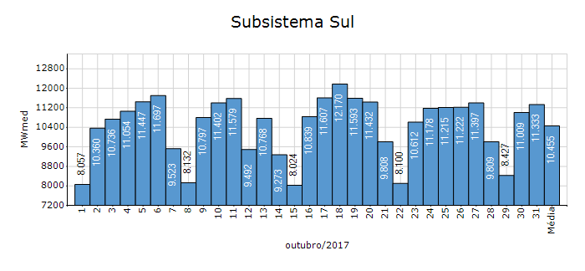
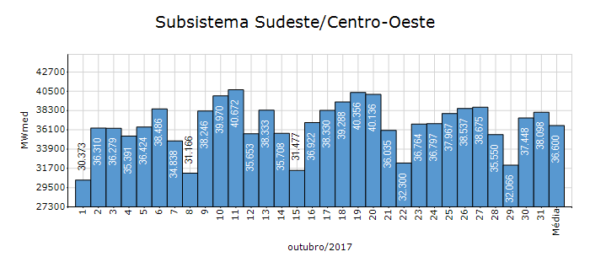
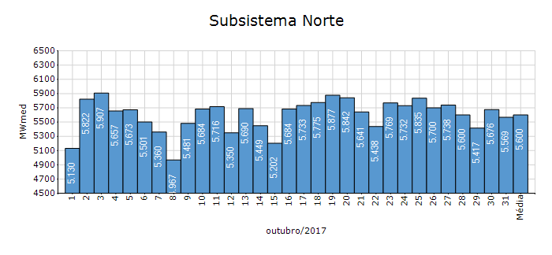
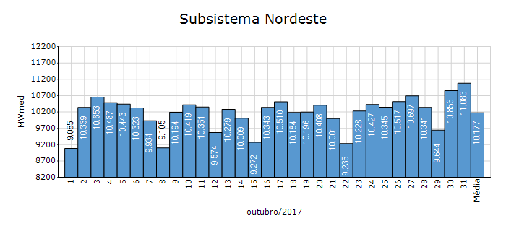
Carga Diária por Subsistema

Subsistema | GWh no Dia | GWh acumulado no Mês até o Dia | GWh acumulado noAno até o Dia
Sudeste/Centro-Oeste | 914.36 | 27,230.31 | 263,226.42
Sul | 271.99 | 7,778.22 | 79,718.03
Nordeste | 266.00 | 7,571.57 | 73,964.39
Norte | 133.64 | 4,166.74 | 39,491.58
Sistema Interligado Nacional | 1,585.99 | 46,746.84 | 456,400.43

Subsistema | MWmed no Dia | MWmed no Mês até o Dia | MWmed no Ano até o Dia
Sudeste/Centro-Oeste | 38,098.13 | 36,599.87 | 36,078.18
Sul | 11,332.94 | 10,454.60 | 10,926.27
Nordeste | 11,083.49 | 10,176.84 | 10,137.66
Norte | 5,568.51 | 5,600.46 | 5,412.77
Sistema Interligado Nacional | 66,083.07 | 62,831.77 | 62,554.88

19-Acomp. Armazenamentos
Acompanhamento dos Armazenamentos

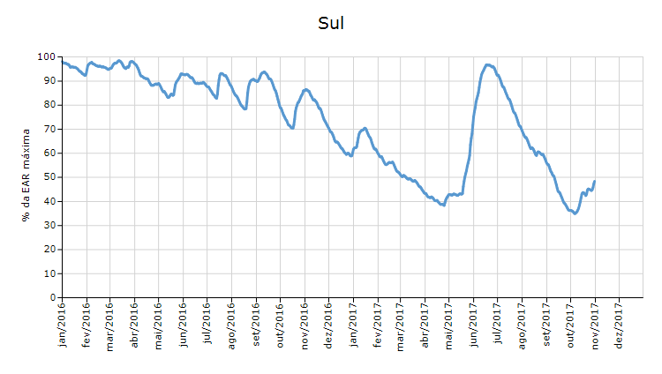

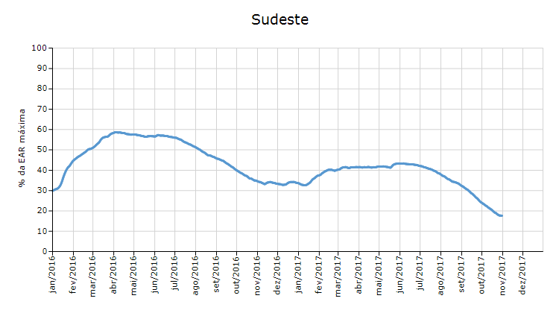

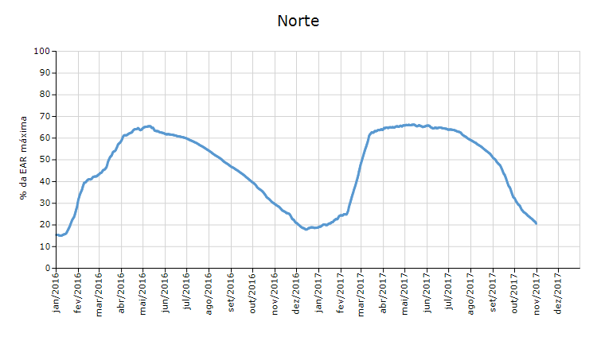

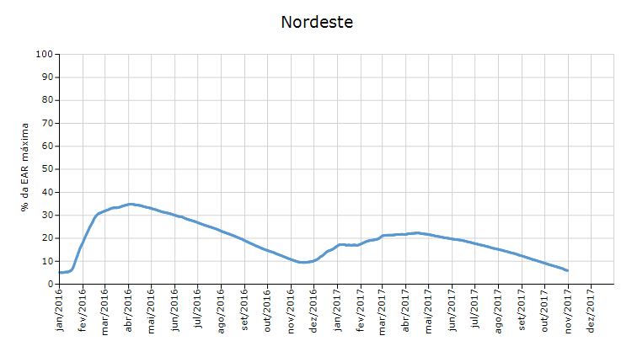

 | Curva de Energia Armazenada Verificada

21-Energia Natural Afluente
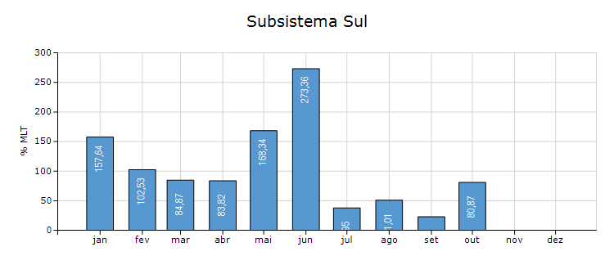
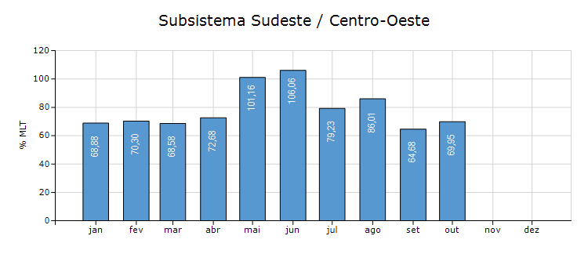
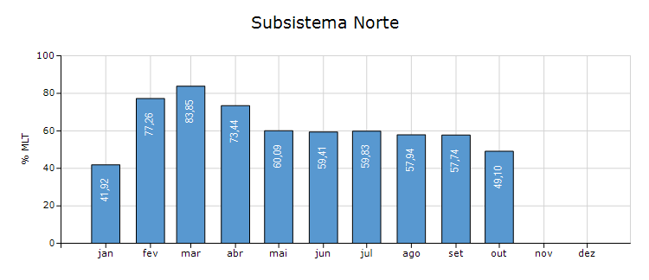
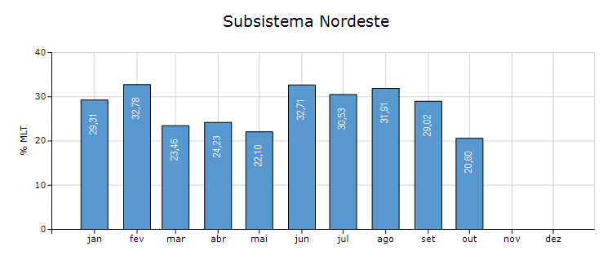
Energia Natural Afluente

Subsistema | % MLT no dia | % MLT acumulado no mês até o dia | ENA Bruta (MWmed) no dia | ENA Bruta (MWmed) acumulada até o dia
Norte | 50 | 49 | 1,046 | 1,025
Nordeste | 18 | 21 | 618 | 689
Sul | 142 | 81 | 19,248 | 10,988
Sudeste/Centro-Oeste | 135 | 70 | 31,672 | 16,351

22-Esquemático Reservatórios
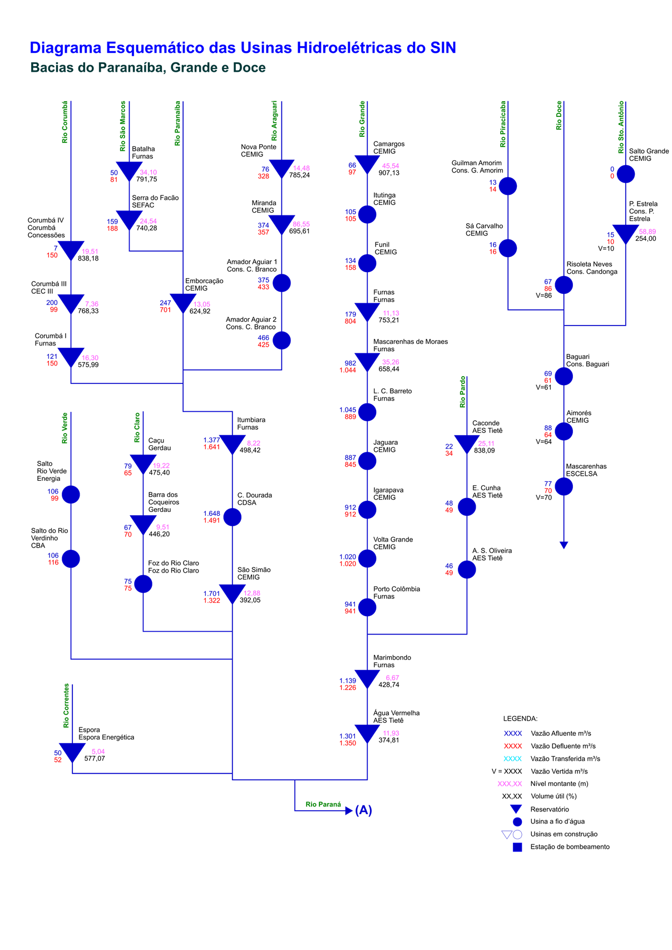
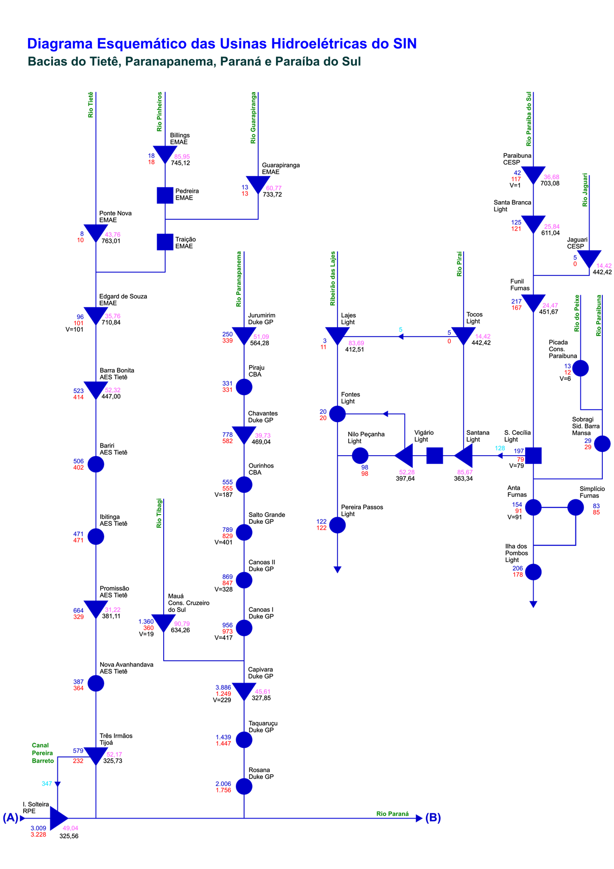
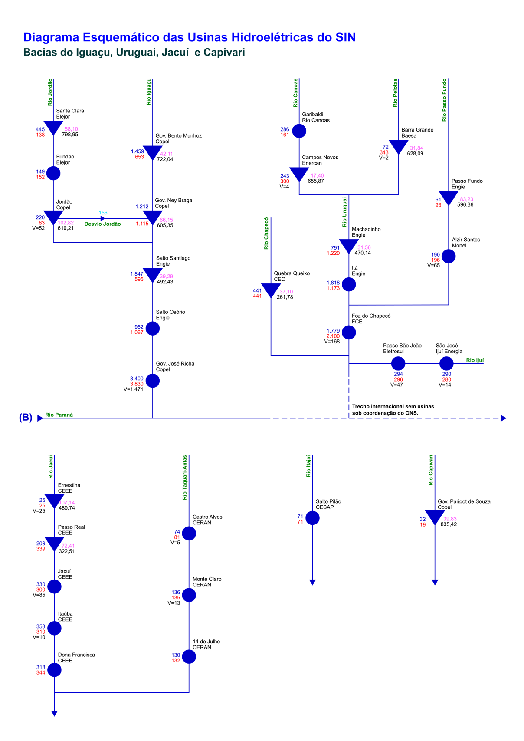
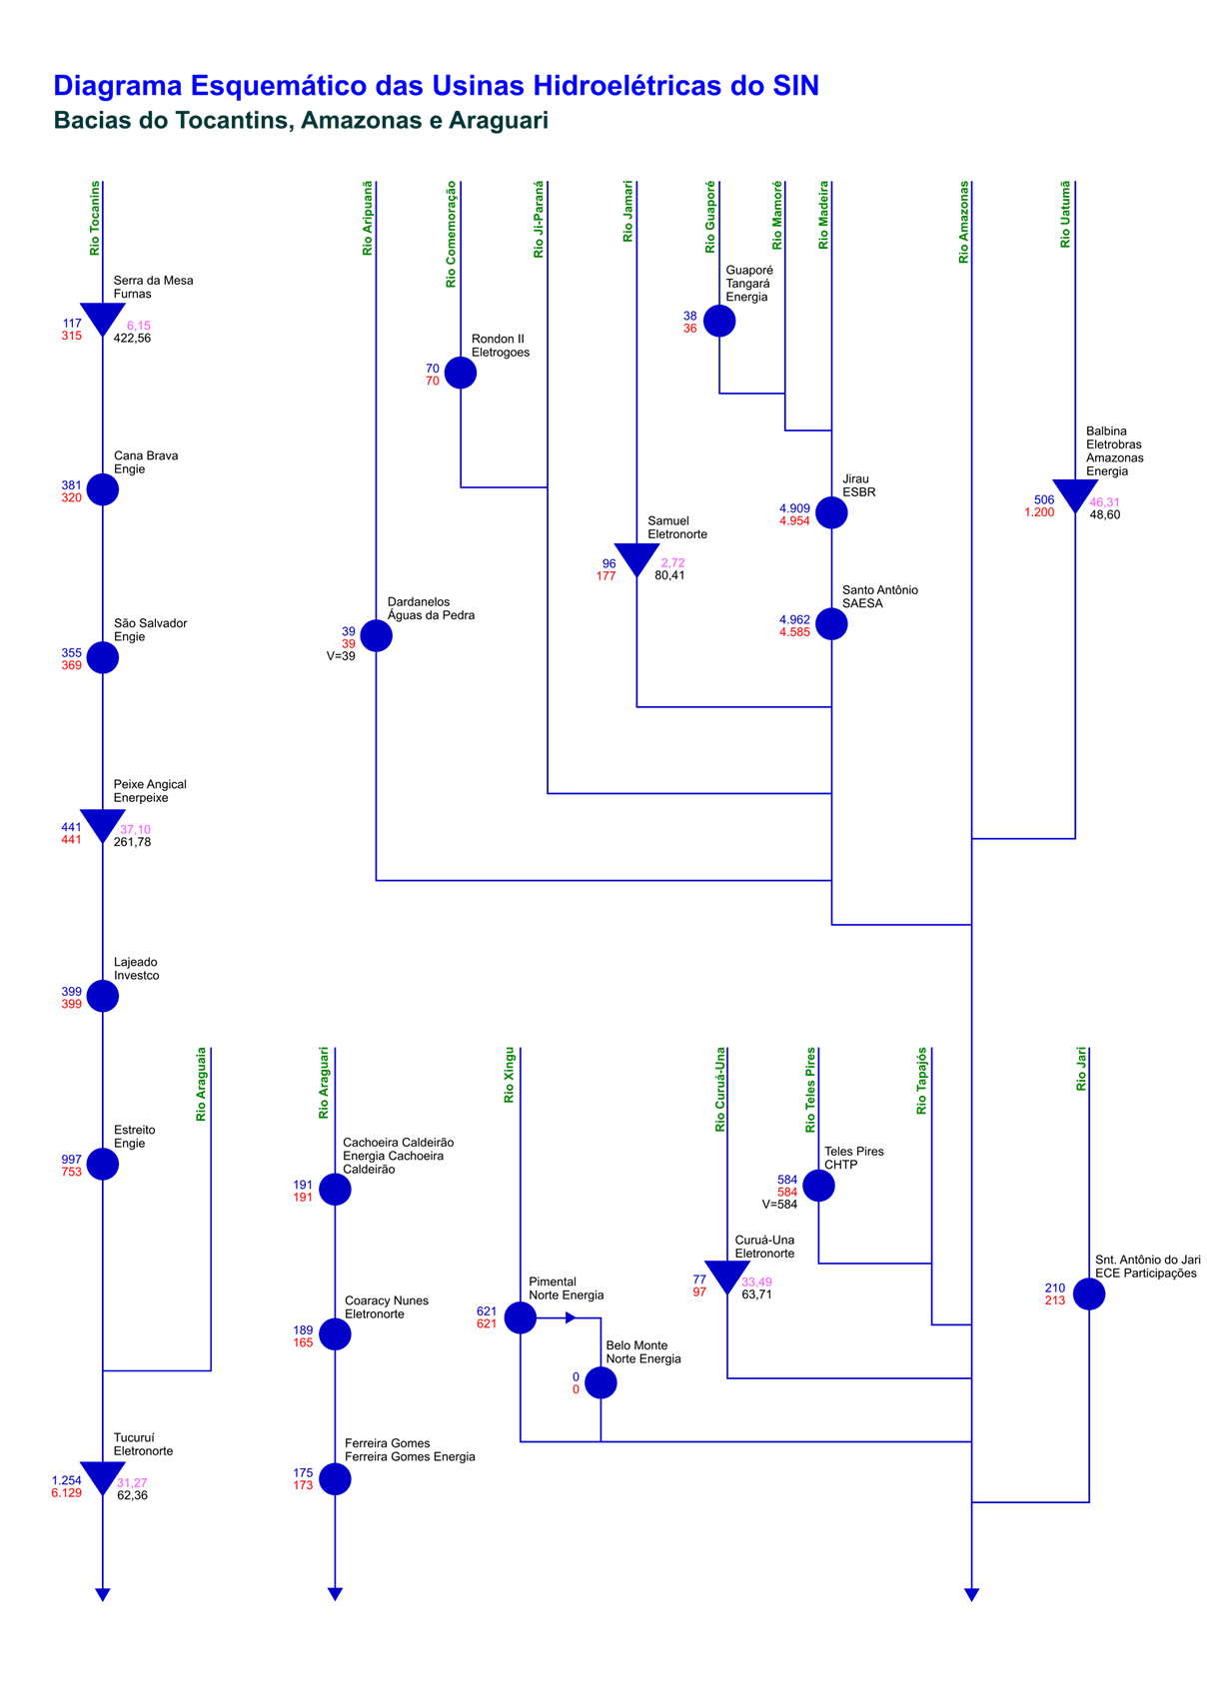
Esquemático das Usinas Hidroelétricas do SIN

